(参照)R7 健保等級単価一覧表
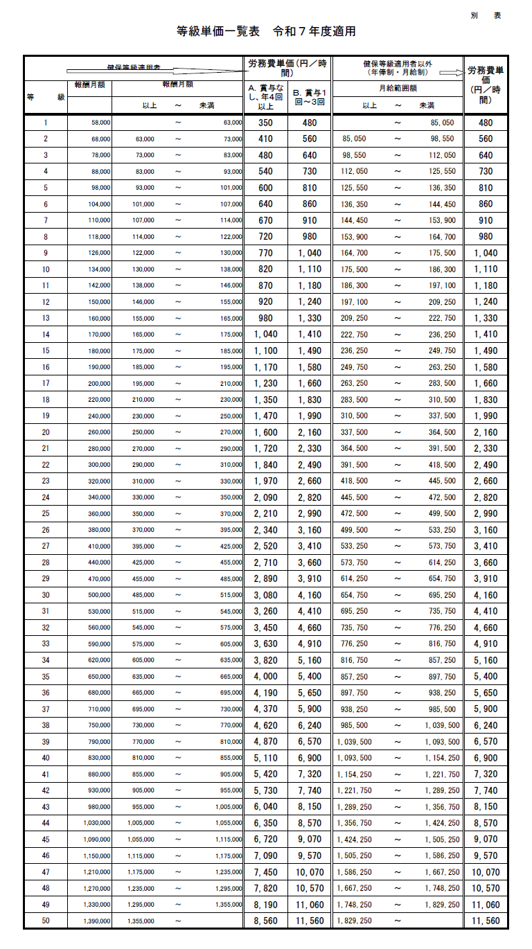

記入例_実写②
収支計画明細

■製作関係費
NO | 支払先名称 | 主な経費項目 | 小費目 | 内容 | 単価×数量 | 予定額
1 | AA AAA | 実写＿製作関係費 | プロデューサー費 | チーフプロデューサー | 1,000,000×5カ月 | 5,000,000
2 | 〇〇会計事務所 | 実写＿製作関係費 | 製作経理費 | 製作経理 | 500,000×4カ月 | 2,000,000
3
4
5
6
7
8
9
10
 |  |  |  |  | 総額 | 7,000,000

■制作関係費/開発関係費
NO | 支払先名称 | 主な経費項目 | 小費目 | 内容 | 単価×数量 | 予定額
1 | 未定 | 実写＿制作関係費 | 撮影費 | 撮影機材費（見積明細あり） | 5,000,000×4カ月 | 20,000,000
2 | 〇〇航空会社 | 実写＿制作関係費 | 撮影費 | 航空券 | 150,000×8人 | 1,200,000
3 | 〇〇ホテル | 実写＿制作関係費 | 撮影費 | ホテル代 | 20,000×8人×10泊 | 1,600,000
4 | 株式会社〇〇 | 実写＿制作関係費 | 照明費 | 照明人件費（見積明細あり） | 600,000×4カ月 400,000×4カ月 200,000×4カ月 | 4,800,000
5 | 株式会社〇〇 | 実写＿制作関係費 | 車両費 | レンタル車 | 50,000×2台×30日分 | 3,000,000
6
7
8
9
10
 |  |  |  |  | 総額 | 30,600,000

■スタッフ・キャスト費
NO | 支払先名称 | 主な経費項目 | 小費目 | 内容 | 単価×数量 | 予定額
1 | 劇団〇〇 | 実写＿スタッフ費・キャスト費 | キャスト出演費 | メインキャスト：〇〇 〇〇〇 | 1作品分 | 9,000,000
2 | 株式会社〇〇 | 実写＿スタッフ費・キャスト費 | 制作スタッフ人件費 | エキストラ | 10,000×200人 | 2,000,000
3 | BB BBB（社員） | 実写＿スタッフ費・キャスト費 | 社内人件費 | プロデューサー | 等級単価4,160×500時間 | 2,080,000
4
5
6
7
8
9
10
 |  |  |  |  | 総額 | 13,080,000

■ポストプロダクションに関する費用
NO | 支払先名称 | 主な経費項目 | 小費目 | 内容 | 単価×数量 | 予定額
1 | 〇〇Corporation | 実写＿ポストプロダクションに関する費用 | タイトル制作費 | タイトル制作 | 2,000ドル(1ドル＝150円） | 300,000
2
3
4
5
6
7
8
9
10
 |  |  |  |  | 総額 | 300,000

収支計画書の「（B）助成希望対象経費」と同じ合計額
 |  |  |  |  | 明細の合計額 | 50,980,000

記入例_アニメ②
収支計画明細

■製作関係費
NO | 支払先名称 | 主な経費項目 | 小費目 | 内容 | 単価×数量 | 予定額
1 | 〇〇脚本家事務所 | アニメ＿製作関係費 | 脚本費 | 脚本 | 30,000×100ページ | 3,000,000
2 | AA AAA | アニメ＿製作関係費 | プロデューサー費 | メインプロデューサー | 1,000,000×5カ月 | 5,000,000
3
4
5
6
7
8
9
10
 |  |  |  |  | 総額 | 8,000,000

■制作関係費/開発関係費
NO | 支払先名称 | 主な経費項目 | 小費目 | 内容 | 単価×数量 | 予定額
1 | 〇〇デザイン株式会社 | アニメ＿制作関係費 | デザイン費 | キャラクターデザイン | 500,000×7体 | 3,500,000
2 | 〇〇映像会社 | アニメ＿制作関係費 | 3DCG費 | 3Dの制作・編集 | 3,000,000×5カ月 | 15,000,000
3
4
5
6
7
8
9
10
 |  |  |  |  | 総額 | 18,500,000

■スタッフ・キャスト費
NO | 支払先名称 | 主な経費項目 | 小費目 | 内容 | 単価×数量 | 予定額
1 | BB BBB（社員） | アニメ＿スタッフ費・キャスト費 | 社内人件費 | イラストレーター | 等級単価2,820×600時間 | 1,692,000
2 | CC CCC（社員） | アニメ＿スタッフ費・キャスト費 | 社内人件費 | イラストレーター | 等級単価2,660×500時間 | 1,330,000
3
4
5
6
7
8
9
10
 |  |  |  |  | 総額 | 3,022,000

■ポストプロダクションに関する費用
NO | 支払先名称 | 主な経費項目 | 小費目 | 内容 | 単価×数量 | 予定額
1 | 株式会社○○スタジオ | アニメ＿ポストプロダクションに関する費用 | 翻訳費・字幕制作費 | 英語字幕 | 1作品分 | 2,000,000
2 | 〇〇合同会社 | アニメ＿ポストプロダクションに関する費用 | 音響費 | 音響スタジオ費 | 100,000×30日 | 3,000,000
3 | 〇〇corporation | アニメ＿ポストプロダクションに関する費用 | タイトル制作費 | タイトル制作 | 2,000ドル（1ドル＝150円） | 300,000
4
5
6
7
8
9
10
 |  |  |  |  | 総額 | 5,300,000

収支計画書の「（B）助成希望対象経費」と同じ合計額
 |  |  |  |  | 明細の合計額 | 34,822,000

記入例_ゲーム②
収支計画明細

■製作関係費
NO | 支払先名称 | 主な経費項目 | 小費目 | 内容 | 単価×数量 | 予定額
1 | 〇〇脚本家事務所 | ゲーム_製作関係費 | 脚本費 | 脚本 | 30,000×70ページ | 2,100,000
2
3
4
5
6
7
8
9
10
 |  |  |  |  | 総額 | 2,100,000

■制作関係費/開発関係費
NO | 支払先名称 | 主な経費項目 | 小費目 | 内容 | 単価×数量 | 予定額
1 | 未定 | ゲーム_開発関係費 | デザイン費 | キャラクターデザイン10体 | 100,000×10体 | 1,000,000
2 | 〇〇ゲームスタジオ | ゲーム_開発関係費 | CG・3DCG費 | 3Dの制作編集 | 3,000,000×3.5カ月 | 10,500,000
3 | 〇〇Corporation | ゲーム_開発関係費 | 特殊撮影費 | 特殊撮影 （1ドル＝150円で算出） | 30,000ドル×5カ月 | 22,500,000
4
5
6
7
8
9
10
 |  |  |  |  | 総額 | 34,000,000

■スタッフ・キャスト費
NO | 支払先名称 | 主な経費項目 | 小費目 | 内容 | 単価×数量 | 予定額
1 | AA AAA（社員） | ゲーム_スタッフ費・キャスト費 | 社内人件費 | 〇〇〇 | 等級単価3,660×650時間 | 2,379,000
2 | BB BBB（社員） | ゲーム_スタッフ費・キャスト費 | 社内人件費 | 〇〇〇 | 等級単価4,160×500時間 | 2,080,000
3 | CC CCC（社員） | ゲーム_スタッフ費・キャスト費 | 社内人件費 | 〇〇〇 | 等級単価2,820×450時間 | 1,269,000
4
5
6
7
8
9
10
 |  |  |  |  | 総額 | 5,728,000

■ポストプロダクションに関する費用
NO | 支払先名称 | 主な経費項目 | 小費目 | 内容 | 単価×数量 | 予定額
1
2
3
4
5
6
7
8
9
10
 |  |  |  |  | 総額 | 0

収支計画書の「（B）助成希望対象経費」と同じ合計額
 |  |  |  |  | 明細の合計額 | 41,828,000

